resultados
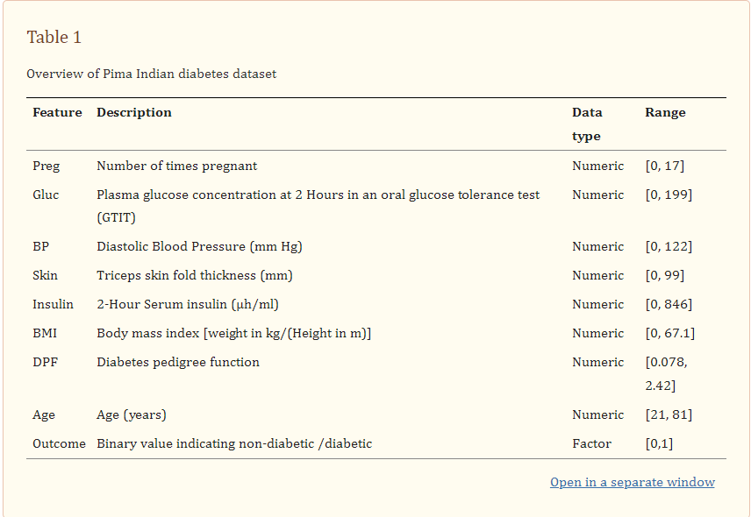

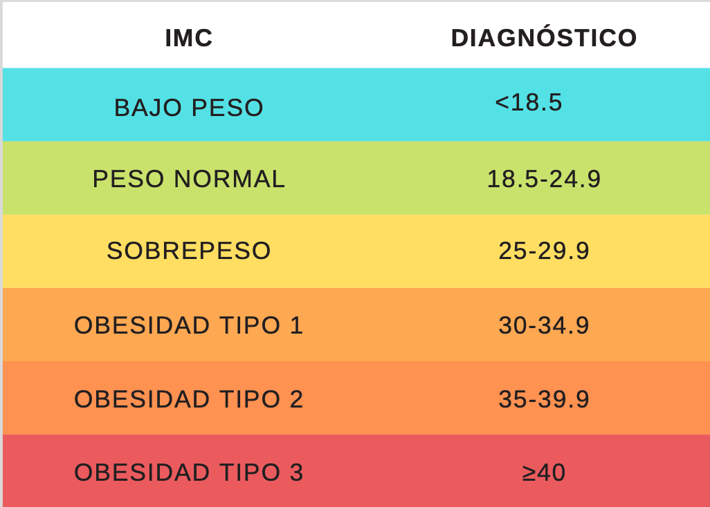
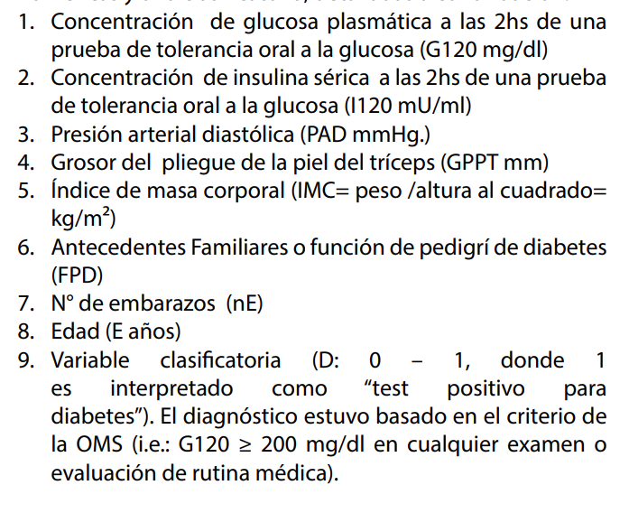

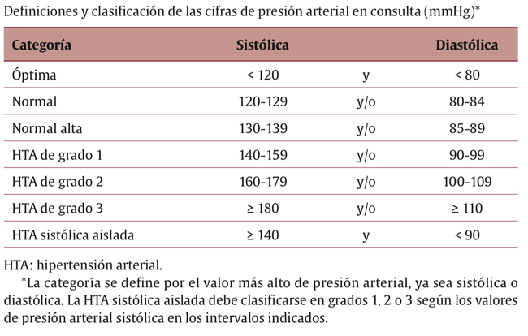

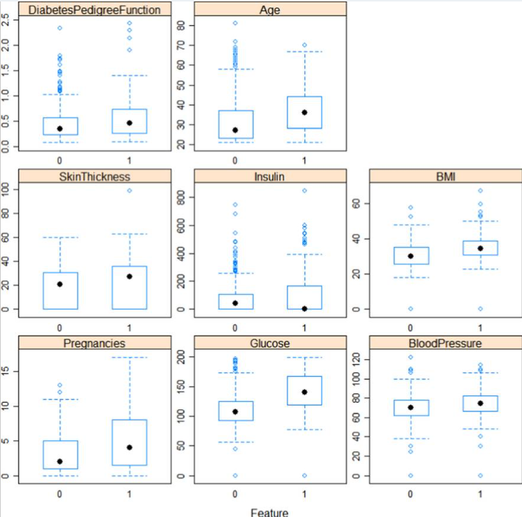

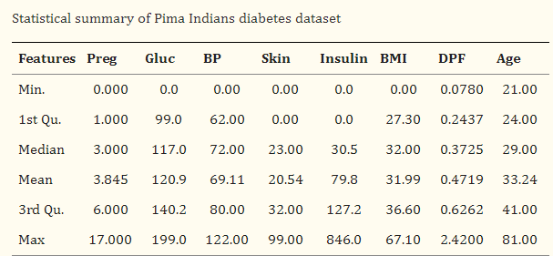

 |  |  |  |  | RESULTADO
 |  | Outcome |  |  | NO |  |  |  |  | SI
 |  | NO | SI |  | N | Media | MAX | MIN | Desv. Est | N | Media | MAX | MIN | Desv. Est
DiabetesPedigreeFunction | Recuento | 436 | 244 | DiabetesPedigreeFunction | 436 | 0.406 | 1.731 | 0.078 | 0.270 | 244 | 0.539 | 2.288 | 0.121 | 0.353
 | Media | 0.406 | 0.539 | EDAD | 436 | 31 | 81 | 21 | 12 | 244 | 39 | 67 | 21 | 11
 | Máximo | 1.731 | 2.288 | BMI | 436 | 30.7 | 57.3 | 0.0 | 7.0 | 244 | 34.7 | 53.2 | 0.0 | 6.5
 | Mínimo | 0.078 | 0.121 | INSULINA | 436 | 71 | 680 | 0 | 106 | 244 | 111 | 846 | 0 | 144
 | Desviación estándar | 0.270 | 0.353 | GROSOR_DE_PIEL | 436 | 20 | 60 | 0 | 15 | 244 | 24 | 99 | 0 | 18
EDAD | Recuento | 436 | 244 | PRESION_SANGUINEA | 436 | 71 | 122 | 24 | 12 | 244 | 76 | 110 | 40 | 11
 | Media | 31 | 39 | GLUCOSA | 436 | 110 | 194 | 0 | 28 | 244 | 145 | 198 | 0 | 31
 | Máximo | 81 | 67 | N_EMBARAZOS | 436 | 3 | 13 | 0 | 3 | 244 | 5 | 17 | 0 | 4
 | Mínimo | 21 | 21
 | Desviación estándar | 12 | 11
BMI | Recuento | 436 | 244
 | Media | 30.7 | 34.7
 | Máximo | 57.3 | 53.2
 | Mínimo | 0.0 | 0.0
 | Desviación estándar | 7.0 | 6.5
INSULINA | Recuento | 436 | 244
 | Media | 71 | 111
 | Máximo | 680 | 846
 | Mínimo | 0 | 0
 | Desviación estándar | 106 | 144
GROSOR_DE_PIEL | Recuento | 436 | 244
 | Media | 20 | 24
 | Máximo | 60 | 99
 | Mínimo | 0 | 0
 | Desviación estándar | 15 | 18
PRESION_SANGUINEA | Recuento | 436 | 244
 | Media | 71 | 76
 | Máximo | 122 | 110
 | Mínimo | 24 | 40
 | Desviación estándar | 12 | 11
GLUCOSA | Recuento | 436 | 244
 | Media | 110 | 145
 | Máximo | 194 | 198
 | Mínimo | 0 | 0
 | Desviación estándar | 28 | 31
N_EMBARAZOS | Recuento | 436 | 244
 | Media | 3 | 5
 | Máximo | 13 | 17
 | Mínimo | 0 | 0
 | Desviación estándar | 3 | 4

